Apģērbs u.c.
1.pielikums
TEHNISKAIS PIEDĀVĀJUMS
 |  | Par transporta biļešu kontrolieru, autostāvvietu kontrolieru, satiksmes pārraugu un avārijas izmeklēšanas inspektoru formas tērpu sastāvdaļu piegādi

Vispārīgās prasības:
1. Precei jābūt jaunai un jāatbilst (pēc dizaina, izskata un kvalitātes) Pasūtītāja noteiktajām tehniskajām prasībām.
2. Precei jābūt kvalitatīvai, kas ietver: gludas, līdzenas vīles (bez uzturējumiem), bez spīdumiem no gludināšanas, pogcaurumi ar actiņu, diegu gali apgriezti, audums bez caurumiem, uzrāvumiem utt.
3. Preces kopšanas noteikumiem jāatbilst ar to tapšanā izmantoto materiālu kopšanas noteikumiem.
4. Visām preces vienībām jābūt iešūtām etiķetēm ar izstrādājuma kopšanas piktogrammām, auduma/ materiāla sastāvu un izmēru, kas saglabājas pēc mazgāšanas. Etiķetēm jāiztur izstrādājumam noteiktais kopšanas ciklu skaits.
5. Precei, kurai tehniskajās prasībās prasīts, jābūt ar atbilstošu Rīgas pašvaldības SIA „Rīgas satiksme” logo. Logo jāiztur izstrādājuma noteiktais kopšanas ciklu skaits. Logo noformējumā jāievēro Tehniskās specifikācijas prasības.
6. Prece jāpiegādā pēc Pasūtītāja pieprasījuma 14 (četrpadsmit) kalendāro dienu laikā uz norādīto piegādes vietu, ja šajā laikposmā nav valstī oficiāli noteiktās svētku dienas. Ja pasūtījuma izpildes laikā ir valstī oficiāli noteiktās svētku dienas, puses vienojas par pasūtījuma izpildes termiņu un piegādes vietu atsevišķi.
7. Izmēra neatbilstības vai konstatēto defektu gadījumā attiecīgā preču vienība 1 (vienas) nedēļas laikā tiek nomainīta pret atbilstošu.
8. Tehniskajā specifikācijā iekļautajiem attēliem ir tikai vizuāla ieteikuma raksturs. Pretendentam ir tiesības papildināt piedāvāto preci ar nebūtiskām izmaiņām.
9. Visas iepirkuma priekšmeta preces iespējams pasūtīt nestandarta izmēriem (uzšūt individuāli, pēc pasūtījuma), ir iespēja veikt apģērba un somu sastāvdaļu labošanas darbus bojājumu gadījumā.

Nr.p.k. | Prasības | Tehniskā specifikācija | Pretendenta piedāvājums (piedāvātās preces apraksts - attēls, modelis, ražotājs, tehniskās īpašības (ja iespējams, saite uz ražotāja/ pretendenta tīmekļvietni, kur redzams konkrētais preces modelis un tā apraksts)
1 | Softshell jaka
1.1 | Krāsa | Tumši zila
1.2 | Virsjakas audums | Elpojošs un ūdens tvaikojošs 2000g /m² Vēju un ūdeni atgrūdoša 2000mm Ārējais audums: 100% poliesters Odere: 100% poliesters Polsterējums: 100% poliesters
1.3 | Apraksts | Moderna dizaina jaka ar rāvējslēdzēja aizdari un pārloka ar spiedpogām. Jakai ir jābūt no izturīga, ūdens un vēja necaurlaidīga Softshell materiāla. Iekšpusē jābūt stāvapaklei ar mīkstu flīsa audumu. Jakai jābūt siltai noņemamai kapucei. Plecu daļā jābūt pastiprinātai ar izturīgu materiālu. Jakai priekšpusē un uz muguras atstarojošie elementi. Piedurkņu galos jābūt siltām iekšējām aprocēm. Piedurkņu gali regulējas ar velkro aizdari. Aizmugurē un uz piedurknēm izvietoti atstarojoši elementi.
1.4 | Apkakle | Iekšpusē ir stāvapkakle ar mīkstu flīsa audumu.
1.5 | Kapuce | Siltināta, noņemama
1.6 | Aizdare | Ar rāvējslēdzēju un pārloku ar spiedpogām.
1.7 | Kabatas | Jakai ir divas sānu kabatas ar rāvējslēdzēja aizdari, kreisajā pusē krūšu kabata ar rāvējslēdzēja aizdari, labajā pusē uzšūta kabata un uz tās papildus uzšūta mobilā kabata, abas nosedzās ar vienotu pārloku.
1.8 | Piedurknes | Piedurkņu galos ir siltas iekšējās aproces. Piedurkņu gali regulējas ar velkro aizdari.
1.9 | Papildus zīmes (etiķetes) | Ražotāja firmas zīme, izstrādājuma kopšanas zīme, izmēru zīme, auduma sastāva zīme
1.10 | Izmēri | XS – 6XL
1.11 | Attēls | 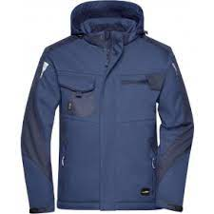
2 | Siltā jaka
2.1 | Krāsa | pelēka/melna
2.2 | Virsjakas audums | Materiāls: 100% poliesters. Odere 100% poliesters. Pastiprinājums 100% poliamīds CORDURA® vai ekvivalents Svars: Ārējais audums 255 g/m² +/-5%, odere 195 g/m² +/-5%.
2.3 | Apraksts | Īpaši izturīga un daudzfunkcionāla ziemas jaka ar pastiprinājumiem uz pleciem, piedurknēm un priekšpusē. Izgatavota no elpojoša, ūdens un vēja necaurlaidīga materiāla. Jakai ir silta stepēta odere un stāvapkakle ar mīkstu flīsi. Jakas iekšpusē, muguras lejasdaļa ir rāvējslēdzējs ērtākai logo izšūšanai. Lejas daļa ir regulējama aukliņu. Piedurkņu gali ir ar iekšējo aproci un ārpusē regulējami ar velkro. Uz jakas mugurpusē ir izvietotas atstarojošas detaļas. Vēju un ūdens atgrūdoša 10 000 mm. Atbilst standartiemEN 342 un EN 343 klasi 3/1. Audums atbilst 3. klasei pēc ūdens tvaiku caurlaidības; EN 343 klase 3/3 / OEKO-TEX® sertificēts.
2.4 | Apkakle | Stāvapkakle ar mīkstu flīsi
2.5 | Kapuce | Jakai ir silta noņemama kapuce regulējama ar aukliņu.
2.6 | Aizdare | Priekšpuse ar rāvējslēdzēja aizdari un pārloku ar velcro
2.7 | Kabatas | Jakai ir 2 krūšu kabatas ar rāvējslēdzēja aizdari, 2 priekšējās kabatas ar rāvējslēdzēja aizdari, kartes kabata ar rāvējslēdzēju un iekšējā mobilā telefona kabata, kas ir pieejama, kad apģērbs ir aizvērts.
2.8 | Piedurknes | Piedurkņu gali ir ar iekšējo aproci un ārpusē regulējami ar velcro.
2.9 | Papildus zīmes (etiķetes) | Ražotāja firmas zīme, izstrādājuma kopšanas zīme, izmēru zīme, auduma sastāva zīme.
2.10 | Izmēri | XS – 6XL
2.11 | Attēls | 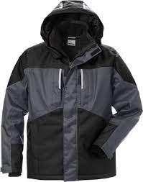
3 | Plānā jaka
3.1 | Krāsa | Melna
3.2 | Virsjakas audums | 300g/m2 – trīs slāņu necaurlaidīgs. 94% +/-5% Poliesters / 6% +/-5% Elastāns pārklāts ar TPU membrānu. Jakas iekšpusē mikroflīss: 100%Poliesters. Ūdens necaurlaidība 14 000mm. Elpojošs 2000g/m2/24h
3.3 | Apraksts | Jaka ar pagarinātu aizmugures daļu. Apakšējā mala regulējas ar elastīgu savilkšanas auklu.
3.4 | Apkakle | Stāvapkalle
3.5 | Kapuce | Jakai ir noņemama kapuce.
3.6 | Aizdare | Priekšpusē rāvējslēdzējs ar zoda aizsardzību.
3.7 | Kabatas | Sānu kabatas un krūšu kabatas ir ar rāvējslēdzēja aizdari.
3.8 | Piedurknes | Piedurkņu gali regulējas ar velkro aizdari.
3.9 | Papildus zīmes (etiķetes) | Ražotāja firmas zīme, izstrādājuma kopšanas zīme, izmēru zīme, auduma sastāva zīme.
3.10 | Izmēri | S – 6XL
3.11 | Attēls | 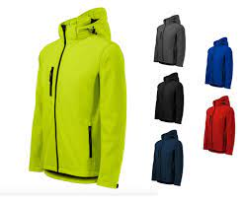
4 | Lietusmētelis
4.1. | Krāsa | Tumši zila ar atstarojošiem elementiem
4.2. | Siluets | Taisna silueta ar kapuci un augsto apkakli, garums pāri celim
4.3. | Audums | 100% poliesters ar PU pārklājumu
4.4. | Aizdare | Ar rāvējslēdzēju un spiedpogām
4.5. | Sānu kabatas | Priekšpusē katrā pusē uzliktas sānu kabatas ar atlokiem
4.6. | Piedurknes | Piedurkņu gali regulējas ar spiedpogām
4.7. | Vīles | Visas vīles līmētas, lai nodrošinātu 100% ūdens necaurlaidību
4.8. | Papildus zīmes (etiķetes) | Ražotāja firmas zīme, izstrādājuma kopšanas zīme, izmēru zīme, auduma sastāva zīme
4.9. | Standarti | EN 343 3:1
4.10. | Izmēri | S – 3XL
4.11 | Attēls | 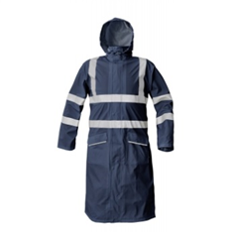
5 | Siltā veste
5.1 | Krāsa | Tumši zila (kontrastkrāsa pelēka)
5.2 | Audums | Virsaudums: 100% poliesters SOFTSHELL flīsa audums, 265 ± 10 g/ m2 - vēju aizturošs, elpojošs un mitrumu atgrūdošs. Polsterējums: 100% poliesters, 120 - 140 g/ m2. Odere: 100% poliamīds, 65 - 75 g/ m2. Pastiprinājums: 100% poliamīds CORDURA® vai ekvivalents, 205 ± 10 g/ m2.
5.3 | Apraksts | Moderna dizaina siltināta veste, no izturīga, ūdens un vēja necaurlaidīga Softshell materiāla. Plecu daļā un sānos iešūts materiāls, lai nodrošinātu vestes izturību. Vestei priekšpusē un uz muguras dekoratīvi atstarojošie elementi. Elpojošs un ūdens tvaikojošs 2000g /m² Veste paredzēta izšūšanai
5.4 | Aizdare | Rāvējslēdzēja aizdare un pārloks ar spiedpogām
5.5 | Kabatas | 2 sānu kabatas ar rāvējslēdzēja aizdari, kreisajā pusē krūšu kabata ar rāvējslēdzēja aizdari, labajā pusē uzšūta kabata un uz tās papildus uzšūta mobilā kabata, abas nosedzās ar vienotu pārloku. Vestes iekšpusē krūšu kabata.
5.6 | Papildus zīmes (etiķetes) | Ražotāja firmas zīme, izstrādājuma kopšanas zīme, izmēru zīme, auduma sastāva zīme
5.7 | Izmēri | XS – 6XL
5.8 | Attēls | 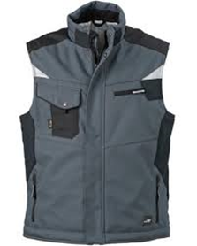
6 | Plānā veste
6.1 | Apraksts | Tumši zila ar melnu plecu daļu un apakšējo vestes malu
6.2 | Audums | 65% poliesters / 35% kokvilna +/- 10% , svars: 210gr./m2 +/- 10g
6.3 | Apraksts | Apakšējā mala tiek regulēta sānos ar spiedpogām. Kreisajā pusē zem krūšu kabatas ir metāla D-riņķis atslēgām vai ID kartei. Vestei jābūt dubultām šuvēm papildus izturībai . Priekšpusē krūšu daļā un mugurpusē jābūt atstarojošiem elementiem.
6.4 | Aizdare | Pilna garuma rāvējslēdzēja aizdare ar zoda aizsardzību un atloku.
6.5 | Kabatas | Jābūt 6 gab. daudzfunkcionālām kabatām gan ar pārloku, gan ar rāvējslēdzēja aizdari.
6.6 | Papildus zīmes (etiķetes) | Ražotāja firmas zīme, izstrādājuma kopšanas zīme, izmēru zīme, auduma sastāva zīme
6.7 | Izmēri | 44/46 - 60/62
6.8 | Attēls | 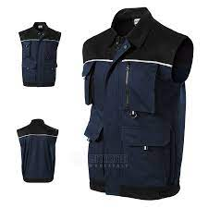
7 | Darba veste
7.1 | Piegriezums | Taisna silueta. Vestes piegriezums padara to piemērotu dažādiem izmēriem.
7.2 | Audums | CANVA vai ekvivalentas tehnoloģijas audums . Blīvums –255+10gr/m2 Krāsa –t/pelēka sastāvs 65%PES 35%CO, pastiprināta roku riņķa apdare.
7.3 | Pamatizmēri | Priekšdaļas garums no pleca šuves (mēra no kakles) – 72cm Mugurdaļas garums no pleca šuves 73 cm (mēra no kakles). Platums priekšpusē 59 cm, Platums mugurpusē 54 cm. Malas garums sānu 32+0,5cm.
7.4 | Aizdare | Vestes aizdare ar traktora tipa P60A2 rāvējslēdzēju melnā krāsā –50 cm, kas darbojās abos virzienos. Apakša klape ar spiedpogu.
7.5 | Priekšdaļas kabatas | Vestes priekšdaļas apakšā labā un kreisā pusē pie apakšējās malas – kabatas “portfelis” ar klapi. Kabatas forma “portfelis” izveidojas ar 2 ieloču palīdzību (ieloču dziļums – 2cm±0,5cm). Kabatas platums – 22сm±0,5cm, augstums– 15сm±0,5cm. Klapīte – 7.5сm х 22сm±0,5cm. Klapīte aizver kabatu ar līplentes palīdzību 2cm platu un 8 cm garu. Zem klapes kabatasaizdare ar traktortipa rāvējslēdzēju 18cm garu.vP60M-18 cm. Uz klapītes priekšpusē – gaismas atstarojošā lente – 22.5 х 5,0 cm±0,5cm. Kabatas apakšdaļā ir – gaismas atstarojošā lente – 18,0 х 5,0 cm±0,5cm.(Retro-reflective separate performance material) Zem kabatas apakšdaļā ir gaismas atstarojoša lente 28.5 cm x 5.0cm Uz kreisās priekšdaļas krūšu daļā kabata identifikācijas kartei. Izmērs 9cmx12cm, ar ieeju no augšas. Blakus identifikācijas kabatai 2.5cm attālumā uzšūta cilpa 2.0 cm platu metāla pusapli. Vestes priekšdaļas labajā pusē krūšu daļā portfeļkabata slīpleņķī ir 45º garākā mala 16.5.cm, platums-8.0cm, īsā mala 9.0 cm., portfeļa atvērums 2.0 cm. Virs portfeļkabatas slīpleņķī 45º, 5.5 cm attālumā, kabata rācijai– kabata “portfelis” 8.0cmx13 cm ar klapi, kuras platums 3.0 x 5.0cm.kuru aizver ar tekstila līplentu pa virsū uzšūta kabatiņa ar caurspīdīgu lodziņu 6.0x5.0cm.Virs caurspīdīgā lodziņa kabatā izšūts kvadrāts 3.0x3.0 cm. Rācijas kabatas ārpusē pievienota kabata pildspalvas ievietošanai 2.0 cm x 13.0cm. Vestes apakšējā daļa zem kabatas abās pusēs zem atstarojošām lentām piešūta austā lenta 3.0cm x 22.0 cm, kura vertikāli cauršūta ik pēc 7.0 cm Veste oderēta ar pamataudumu. Vestes iekšpusē uz oderes katrā pusē 2 kabatas. Krūšu līmenī uzšūta kabata 12.0cmx7.5cm. Apakšmalā uzšūta kabata 21.0cmx20.00cm. Piešūta ar dubultšuvēm
7.6 | Regulējamais izmērs pēc auguma | Plecu daļā, attālumā 5,0 cm±0,1cm no plecu vīles vidusdaļā ir piešūti savilkņi, lai varētu regulēt izmēru. Platums – 12.0cm±0,1cm, garums – 21cm±0,1cm. Savilkņi ir stiprināti ar tekstila 12cmx20.0cm līplentu un 3 spiedpogām (kniedēm) .AB daļu ,kas stiprināti ik pēc 4cm
7.7 | Mugurpuse | Mugurpusē attālumā no plecu šuves, ieslīpi ir piešūta plecu daļas stiprinājums tekstila līplentas (mīkstā daļa) 10cmx16cmkā arī spiedpogas (kniedes) CD daļas, lai varētu regulēt izmēru pēc auguma.
7.8 | Regulējamais izmērs pēc platuma | Sānu malas priekšdaļā tiek piešūti paralēli 2 stiprinājumi, kas regulē platumu . Stiprinājumi ir no pamatauduma, kuriem uzšūta gaismu atstarojošā lente – 11,0 х 5,0 cm. Stiprinās ar līplentu un spiedpogām 4.gab.(kniedi), stiprinājuma izmērs 11.0 x 7.5cm. Vestes mugurdaļā uzšūtas divas paralēli gaismas atstarojošās lentas 53.5cm garas 5.0 cm platas Starp paralēlām lentām 11.0cm attālums . Apakšējā gaismu atstarojošā lenta piesūta 8.00cm no vestes apakšmalas.
7.9 | Papildus zīmes un etiķetes | Vestes mugurdaļā pie apkakles piešūta izstrādājuma izmērs un auduma sastāvs
7.10 | Apdare | Vestes sānu malas nokantētas ar 100% kokvilnas kanti, 8cm platu
7.11 | Izmēri | S/M; L/XL; 2XL-3XL; 4XL-5XL
7.12 | Attēls
8 | Darba bikses siltās
8.1 | Krāsa | Melna
8.2 | Audums | 100% poliamīds (neilons)
8.3 | Apraksts | Ūdens un vēja necaurlaidīgas ziemas bikses ar elpojošu tvaiku caurlaidīgu membrānu. Staru apakšējā mala regulējas ar velkro aizdari, kombinēšanai ar augstiem apaviem.
8.4 | Aizdare | Biksēm ir elastīga jostas vieta ar aizdari un rāvējslēdzēju. Ir cilpas jostas ievietošanai.
8.5 | Papildus zīmes (etiķetes) | Ražotāja firmas zīme, izstrādājuma kopšanas zīme, izmēru zīme, auduma sastāva zīme
8.6 | Izmēri | S – 3XL
8.7 | Attēls
9 | Darba bikses siltās
9.1 | Krāsa | Melna
9.2 | Audums | 63 ± 5% poliesters, 34 ± 5% kokvilna, 3 ± 5% elastāns. Svars: 290 ± 10 g/ m².
9.3 | Apraksts | Vēja necaurlaidīgas darba bikses. Ar elastīgu jostas vietu un cilpām siksnai. Visas vīles nošūtas dubultā, kas nodrošina ilgāku kalpošanas laiku. Abām starām kājas ārpusē, lejas daļā uzšūta vertikāli novietota atstarojošā lenta 2.5cm +/-0.5cm plata, 30cm +/-1cm gara.
9.4 | Aizdare | Rāvējslēdzēja aizdare no priekšpuses vidusvīlē
9.5 | Kabatas | Siltinātas kabatas ar rāvējslēdzēju. Multifunkcionāla labā sānu kabata. Kreisā sānu kabata ar rāvējslēdzēju un aizmugurējā kabata ar rāvējslēdzēju
9.6 | Papildus zīmes (etiķetes) | Ražotāja firmas zīme, izstrādājuma kopšanas zīme, izmēru zīme, auduma sastāva zīme
9.7 | Izmēri | XS – 5XL
9.8 | Attēls | 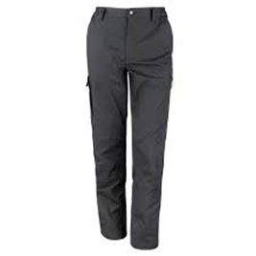
10 | Klasiskās vīriešu bikses
10.1 | Krāsa | Tumši zila
10.2 | Audums | Virsdrēbes audums: 44 ± 5% vilna, 54 ± 5% poliesters, 2 ± 5% elastāns, svars 235 ± 10 g/ m². Odere: 100% poliesters.
10.3 | Oderējums | Bikšu priekšdaļā iestrādāts līdz ceļgalam
10.4 | Aizdare | Rāvējslēdzēja aizdare priekšpuses vidusvīlē
10.5 | Sānu kabatas | 2 ieslīpas
10.6 | Kabatas mugurpusē | Mugurpusē - labajā pusē viena iegriezta kabata ar pogas aizdari ar pogcaurumu
10.7 | Bikšu josta | 4 cm plata, ar divu pogu aizdari un diviem pogcaurumiem ar actiņu un ar metāla cilpu un āķi. Uz jostas iestrādāti 8 jostturi, (platums 1cm, garums 6 cm). Jostas iekšpuse apstrādāta ar jostas oderi (korsāžas lenti izstrādājumam pieskaņotā krāsā)
10.8 | Bikšu gali | Nolocīti un apstrādāti ar apmales bikšu lenti
10.9 | Vīles | Gludas, līdzenas vīles (bez uzturējumiem), bez spīdumiem no gludināšanas
10.10 | Papildus zīmes (etiķetes) | Ražotāja firmas zīme, izstrādājuma kopšanas zīme, izmēru zīme, auduma sastāva zīme
10.11 | Izmēri | 44 - 64
10.12 | Attēls | 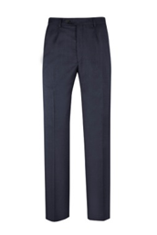
11 | Klasiskās sieviešu bikses
11.1 | Krāsa | Tumši zila
11.2 | Audums | Virsdrēbes audums: 44 ± 5% vilna, 54 ± 5% poliesters, 2 ± 5% elastāns, svars 235 ± 10 g/ m². Odere: 100% poliesters.
11.3 | Oderējums | Bikšu priekšdaļā iestrādāts līdz ceļgalam
11.4 | Siluets | Taisns siluets, priekšā katrā pusē paralēli rāvējslēdzējam iešūtas 5 cm garas iešuves silueta veidošanai un uz muguras katrā pusē iešūtas 7 cm garas vīles silueta veidošanai (iešuvju garums atkarīgs no izmēra)
11.5 | Aizdare | Rāvējslēdzēja aizdare priekšpuses vidusvīlē
11.6 | Kabatas | 2 sānu kabatas, priekšā labajā pusē pie jostas 1 iegriezta slēptā kabata
11.7 | Bikšu josta | 3.5 cm plata, ar 2 pogu aizdari un pogcaurumu ar actiņu, uz jostas iestrādāti 6 jostturi, 4 cm gari gatavā veidā
11.8 | Bikšu gali | Nolocīti
11.9 | Vīles | Gludas, līdzenas vīles (bez uzturējumiem), bez spīdumiem no gludināšanas
11.10 | Papildus zīmes (etiķetes) | Ražotāja firmas zīme, izstrādājuma kopšanas zīme, izmēru zīme, auduma sastāva zīme
11.11 | Izmēri | 34 - 56
11.12 | Attēls | 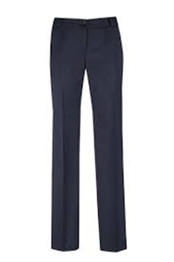
12 | Sieviešu svārki
12.1 | Krāsa | Tumši zila
12.2 | Virsdrēbes audums | 44% Vilna + 54% Poliesters + 2% Elastāns, svars 235 g/m²
12.3 | Siluets | Taisns, ar oderi līdz svārku nolocījuma malai, priekšdaļa ar 2 iešuvēm, mugurdaļa ar 2 iešuvēm, vidusvīli un šķēlumu, kurš nostiprināts ar slīpu nošuvi
12.4 | Aizdare | Slēpta plastmasas rāvējslēdzēja aizdare mugurpusē
12.5 | Svārku josta | Jostas aizdare ar 1 pogu un pogcaurumu ar actiņu, uz jostas iestrādāti 4 jostturi
12.6 | Vīles | Gludas, līdzenas vīles (bez uzturējumiem), bez spīdumiem no gludināšanas
12.7 | Papildus zīmes (etiķetes) | Ražotāja firmas zīme, izstrādājuma kopšanas zīme, izmēru zīme, auduma sastāva zīme
12.8 | Izmēri | 34 - 56
12.9 | Attēls | 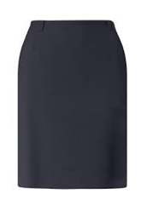
13 | Klasiskā vīriešu veste
13.1 | Krāsa | Tumši zila
13.2 | Siluets | Taisns, priekšpusē un mugurpusē katrā pusē iešūtas vīles silueta veidošanai, priekšējie stūri trīsstūrveida.
13.3 | Audums | Virsdrēbes audums: 44 ± 5% vilna, 54 ± 5% poliesters, 2 ± 5% elastāns, svars 235 ± 10 g/ m². Odere: 100% poliesters, izstrādājumam pieskaņotā krāsā.
13.4 | Aizdare | Ar centrālo 5 pogu aizdari
13.5 | Kabatas oderē | Oderes kreisajā priekšdaļā iestrādāta viena iekšējā kabata
13.6 | Priekšdaļas sānu kabatas | 2 iegrieztas sānu kabatas ar līstīti
13.7 | Priekšdaļas krūšu kabata | Kreisajā pusē virs krūšu līmeņa – iegrieztā kabata ar līstīti
13.8 | Mugurpuse | Mugurdaļa ar vidus vīli
13.9 | Vīles | Gludas, līdzenas vīles (bez uzturējumiem), bez spīdumiem no gludināšanas
13.10 | Papildus zīmes (etiķetes) | Ražotāja firmas zīme, izstrādājuma kopšanas zīme, izmēru zīme, auduma sastāva zīme
13.11 | Izmēri | 44 - 64
13.12 | Attēls | 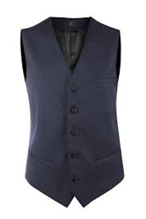
14 | Klasiskā sieviešu veste
14.1 | Krāsa | Tumši zila
14.2 | Siluets | Taisns, priekšpusē un mugurpusē katrā pusē iešūtas vīles silueta veidošanai, priekšējie stūri noapaļoti.
14.3 | Audums | Virsdrēbes audums: 44 ± 5% vilna, 54 ± 5% poliesters, 2 ± 5% elastāns, svars 235 ± 10 g/ m². Odere: 100% poliesters, izstrādājumam pieskaņotā krāsā.
14.4 | Aizdare | Ar centrālo 3 pogu aizdari
14.5 | Priekšdaļas sānu kabatas | 2 iegrieztas sānu kabatas ar līstīti
14.6 | Priekšdaļas krūšu kabata | Kreisajā pusē virs krūšu līmeņa – iegrieztā kabata ar līstīti
14.7 | Kabatas oderē | Oderes kreisajā priekšdaļā iestrādāta viena iekšējā kabata
14.8 | Mugurpuse | Mugurdaļa ar vidus vīli
14.9 | Vīles | Gludas, līdzenas vīles (bez uzturējumiem), bez spīdumiem no gludināšanas
14.10 | Papildus zīmes (etiķetes) | Ražotāja firmas zīme, izstrādājuma kopšanas zīme, izmēru zīme, auduma sastāva zīme
14.11 | Izmēri | 34 – 56
14.12 | Attēls | 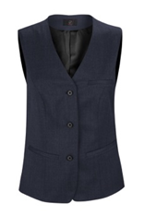
15 | Polo krekls ar īsām piedurknēm
15.1 | Krāsas | Balta, melna, pelēka
15.2 | Audums | 50 ± 5% kokvilna, 50 ± 5% poliesteris. Svars: 200 ± 10 g/ m².
15.3 | Apraksts | Augstas kvalitātes, izturīgs darba polo krekls ar īsām piedurknēm. Pateicoties auduma sastāvam lieliski saglabā savu formu arī pēc vairākām mazgāšanas reizēm. Logo priekšpusē un uzraksts mugurpusē.
15.4 | Aizdare | Vienrindas pogu aizdare
15.5 | Papildus zīmes (etiķetes) | Ražotāja firmas zīme, izstrādājuma kopšanas zīme, izmēru zīme, auduma sastāva zīme. Mazgāt līdz 60°
15.6 | Izmēri | XS – 6XL
15.7 | Attēls | 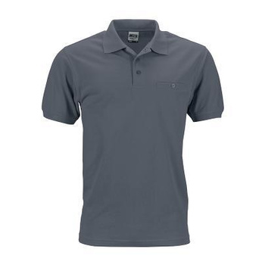
16 | Polo krekls ar garām piedurknēm
16.1 | Krāsa | Balts, melns, pelēks
16.2 | Audums | 50 ± 5% kokvilna, 50 ± 5% poliesteris. Svars: 200 ± 10 g/ m².
16.3 | Apraksts | Polo krekls ar garām piedurknēm, tā piegriezums nodrošina labu kustības brīvību. Izturīgs audums ilgi kalpo un labi notur formu arī pēc atkārtotas mazgāšanas. Piedurkņu manžetes labi pieguļoša, elastīga auduma. Logo priekšpusē un uzraksts mugurpusē.
16.4 | Aizdare | Vienrindas pogu aizdare
16.5 | Papildus zīmes (etiķetes) | Ražotāja firmas zīme, izstrādājuma kopšanas zīme, izmēru zīme, auduma sastāva zīme. Mazgāt līdz 60°
16.6 | Izmēri | XS – 6XL
16.7 | Attēls | 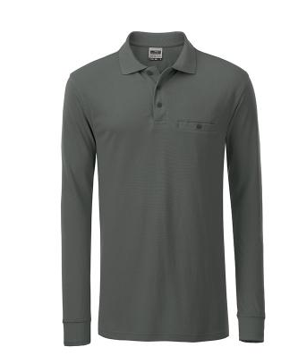
17 | Termoveļa
17.1 | Krāsa | Tumša vai vairāku krāsu kombinācija.
17.2 | Audums | 75 ± 5% poliesters, 17 ± 5% poliamīds, 8 ± 3% elastāns. Svars 170 ± 10 g/ m².
17.3 | Apraksts | Viegls un plāns audums palīdz absorbēt un ātri žūst, tādejādi uzturot ķermeni sausu. Krekls un bikses ir elastīgi un izcili pielāgojas gan vīriešu, gan sieviešu ķermeņa formai.
17.4 | Papildus zīmes (etiķetes) | Ražotāja firmas zīme, izstrādājuma kopšanas zīme, izmēru zīme, auduma sastāva zīme.
17.5 | Izmēri | S/M; L/XL; 2XL-3XL
17.6 | Attēls
18 | Tuneļšalle
18.1 | Apraksts | Unisex tuneļšalle, flīsis, savelkama ar aukliņu.
18.2 | Materiāls | 100% poliesters
18.3 | Izmērs | Viens izmērs
18.4 | Krāsa | Melna
18.5 | Attēls
19 | Ziemas cepure
19.1 | Apraksts | Dubultā kārtā adīta cepure ar siltinājumu. Dzijai jābūt apstrādātai ar ūdensnecaurlaidīgu aizsargkārtu. Viegli mazgājama. Piemērota izšūšanai. Priekšpusē uz atloka izšuvuma tehnikā izšūts RP SIA “Rīgas satiksme” logo bez teksta ar sudraba krāsas diegu.
19.2 | Materiāls | 100% mīksts akrils
19.3 | Izmērs | Viens izmērs.
19.4 | Attēls | 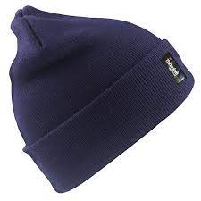
20 | Beisbola tipa vasaras cepure
20.1 | Apraksts | Beisbola cepure ar nagu un izšūtu logo priekšpusē
20.2 | Krāsa | Tumši pelēka
20.3 | Materiāls | 100% kokvilna
20.4 | Izmēts | Viens izmērs
21 | Ziemas cimdi pirkstainie
21.1 | Apraksts | Ziemas cimdi no mīksta un staipīga materiāla ar pagarinātu plaukstas pārsegu. Ātri žūstoši. Audums: 220g/m2 +/-10g/m2 – 3 slāņu ūdensnecaurlaidīgs. Ārējais slānis: 93% +/-1% Poliesters / 7% +/-1% elastāns Vidus slānis: TPU ūdensnecaurlaidīga, elpojoša, vēju aizturoša membrāna. Iekšējais slānis: 100% Poliestera trikotāža
21.2 | Krāsa | Melni
21.3 | Izmēri | S - L
21.4 | Attēls | 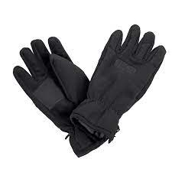
22 | Ziemas cimdi, pārlokāmi
22.1 | Apraksts | Cimdiem jānodrošina aizsardzību pret aukstumu, vēju, sniegu un citiem skarbiem laika apstākļiem. Cimdiem ir jābūt izstrādātiem, izmantojot SoftShell vai ekvivalentu tehnoloģiju, kas nodrošina, ka cimdi ir ļoti viegli un plāni, taču izturīgi un ilgi kalpo. Īkšķim un rādītājpirkstām ir jābūt atsevišķi atveramam. Cimdiem jābūt elpojošiem
22.2 | Krāsa | Melni
22.3 | Materiāls | 95% Poliesters +/-1%, 5% +/-1% Elastāns
22.4 | Izmēri | S-XL
22.5 | Attēls | 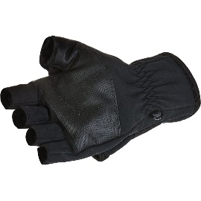 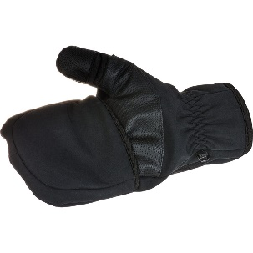
23 | Planšetdatora soma
23.1 | Krāsa | Melna
23.2 | Vispārējs apraksts | Vertikāla planšetdatoru soma ar regulējamu plecu lenci. Lences abos galos jābūt iestrādātām īpaši izturīgām metāla karabīnēm. Soma jābūt saderīgai ar iPad/ planšetdatoru. Somas augšpusē jābūt piešūtam satveres rokturim. Papildus jābūt planšetdatora maisiņam, drošībai somai jābūt polsterētai. Somas metriālam jābūt piemērotam gaismu atstarojošā Pasūtītāja logo izvietošanai, garums – 8 cm
23.3 | Audums | 600D/1680D poliestera kombinācija
23.4 | Aizdare, kabatas, rokturis | Ar rāvējslēdzēju. Somai iekšpusē jābūt vairākām kabatām, savukārt, ārpuses priekšā jābūt kabatai ar rāvējslēdzēju.
23.5 | Lences | Regulējama plecu lence. Lences abos galos ir īpaši izturīgas metāla karabīnes.
23.6 | Papildus zīmes (etiķetes) | Priekšā izvietots gaismu atstarojošs Rīgas Satiksmes logo, garums – 8 cm
23.7 | Izmēri | 23x29x8 +/-0.5 cm
23.8 | Attēls | 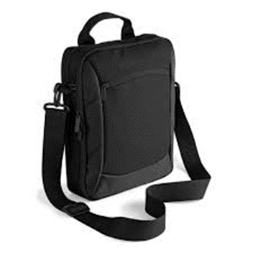

Pasūtītāja atpazīšanas zīmju izstrādes/ izgatavošanas nosacījumi:
1. Izstrādāt un izgatavot darbinieku apģērbam paredzētās atbilstošās Pasūtītāja atpazīšanas zīmes karstspiedes vai izšuvuma tehnikā.
2. Uzrakstus uz starpsezonas jakām un polo krekliem izgatavot no atstarojošas sudrabpelēkas krāsas termoplēves, kas karstspiedes tehnikā tiek pārnesta uz auduma. Karstspiedes aprukai visā apģērba ekspluatācijas laikā ir jāsaglabā krāsa un elementu noturību pie auduma.
3. Izšūšanas tehnikā izmantot sudraba krāsas diegu. Izšūtais logotips uz cepurēm – ar augstas kvalitātes GUNOLD vai ekvivalentiem diegiem, SULKY tipa vai ekvivalents diegs mašīnas izšuvumiem. Diegi nodrošina augstu šuvju kvalitāti un elastību, noturīgas krāsas. Izšuvums cauršūts izstrādājuma materiālam, kreisajā pusē stiprināts ar auduma pamatu formas ilgstošai uzturēšanai.
4. Apraksts/ specifikācija:
4.1. Starpsezonas jaka:
4.1.1. Jakas priekšpusē krūšu līmenī kreisajā pusē – karstspiedes tehnikā tiek izgatavota un uzspiesta 42mmx135mm RP SIA “Rīgas satiksme” preču zīme (skatīt attēlu):

4.1.2. Jakas mugurpusē krūšu līmenī pa vidu – karstspiedes tehnikā tiek izgatavots un uzspiests 1 no šiem uzrakstiem (atkarībā no Pasūtītāja pieprasījuma) (skatīt attēlu):

4.2. Polo krekli (īsām piedurknēm, garām piedurknēm):
4.2.1. Krekla priekšpusē krūšu līmenī kreisajā pusē – karstspiedes tehnikā tiek izgatavota un uzspiesta 42mmx135mm RP SIA “Rīgas satiksme” preču zīme (skatīt attēlu):

4.2.2. Krekla mugurpusē krūšu līmenī pa vidu – karstspiedes tehnikā tiek izgatavots un uzspiests 1 no šādiem uzrakstiem (atkarībā no Pasūtītāja pieprasījuma) (skatīt attēlu):

4.3. Ziemas un vasaras cepure
4.3.1. Cepures priekšpusē (ziemas cepurei uz atloka) izšuvuma tehnikā izšūta 3.5 cm platumā x 3cm augstumā RP SIA “Rīgas satiksme” preču zīme bez teksta ar sudraba krāsas diegu (skatīt attēlu):

